ศทบ.1
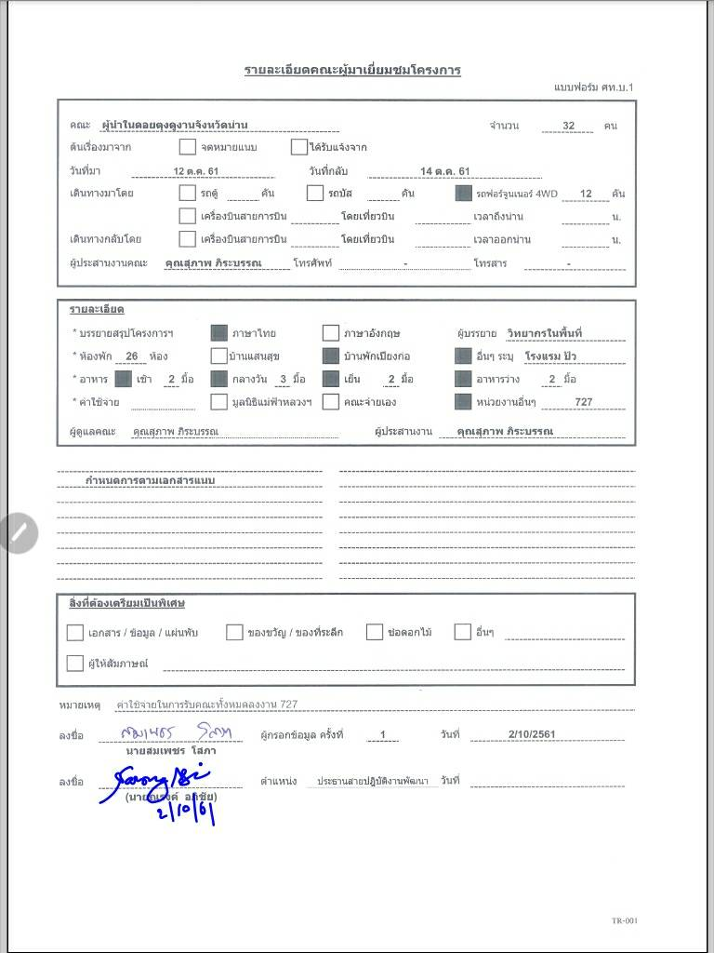

กำหนดการ
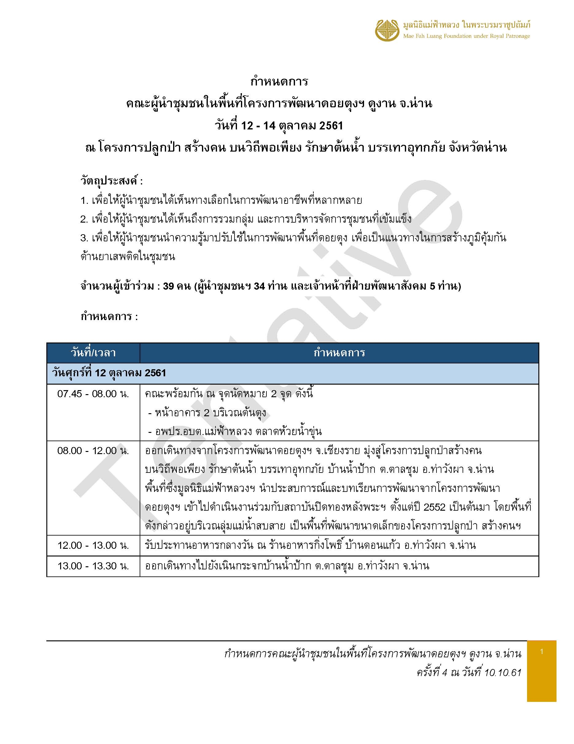
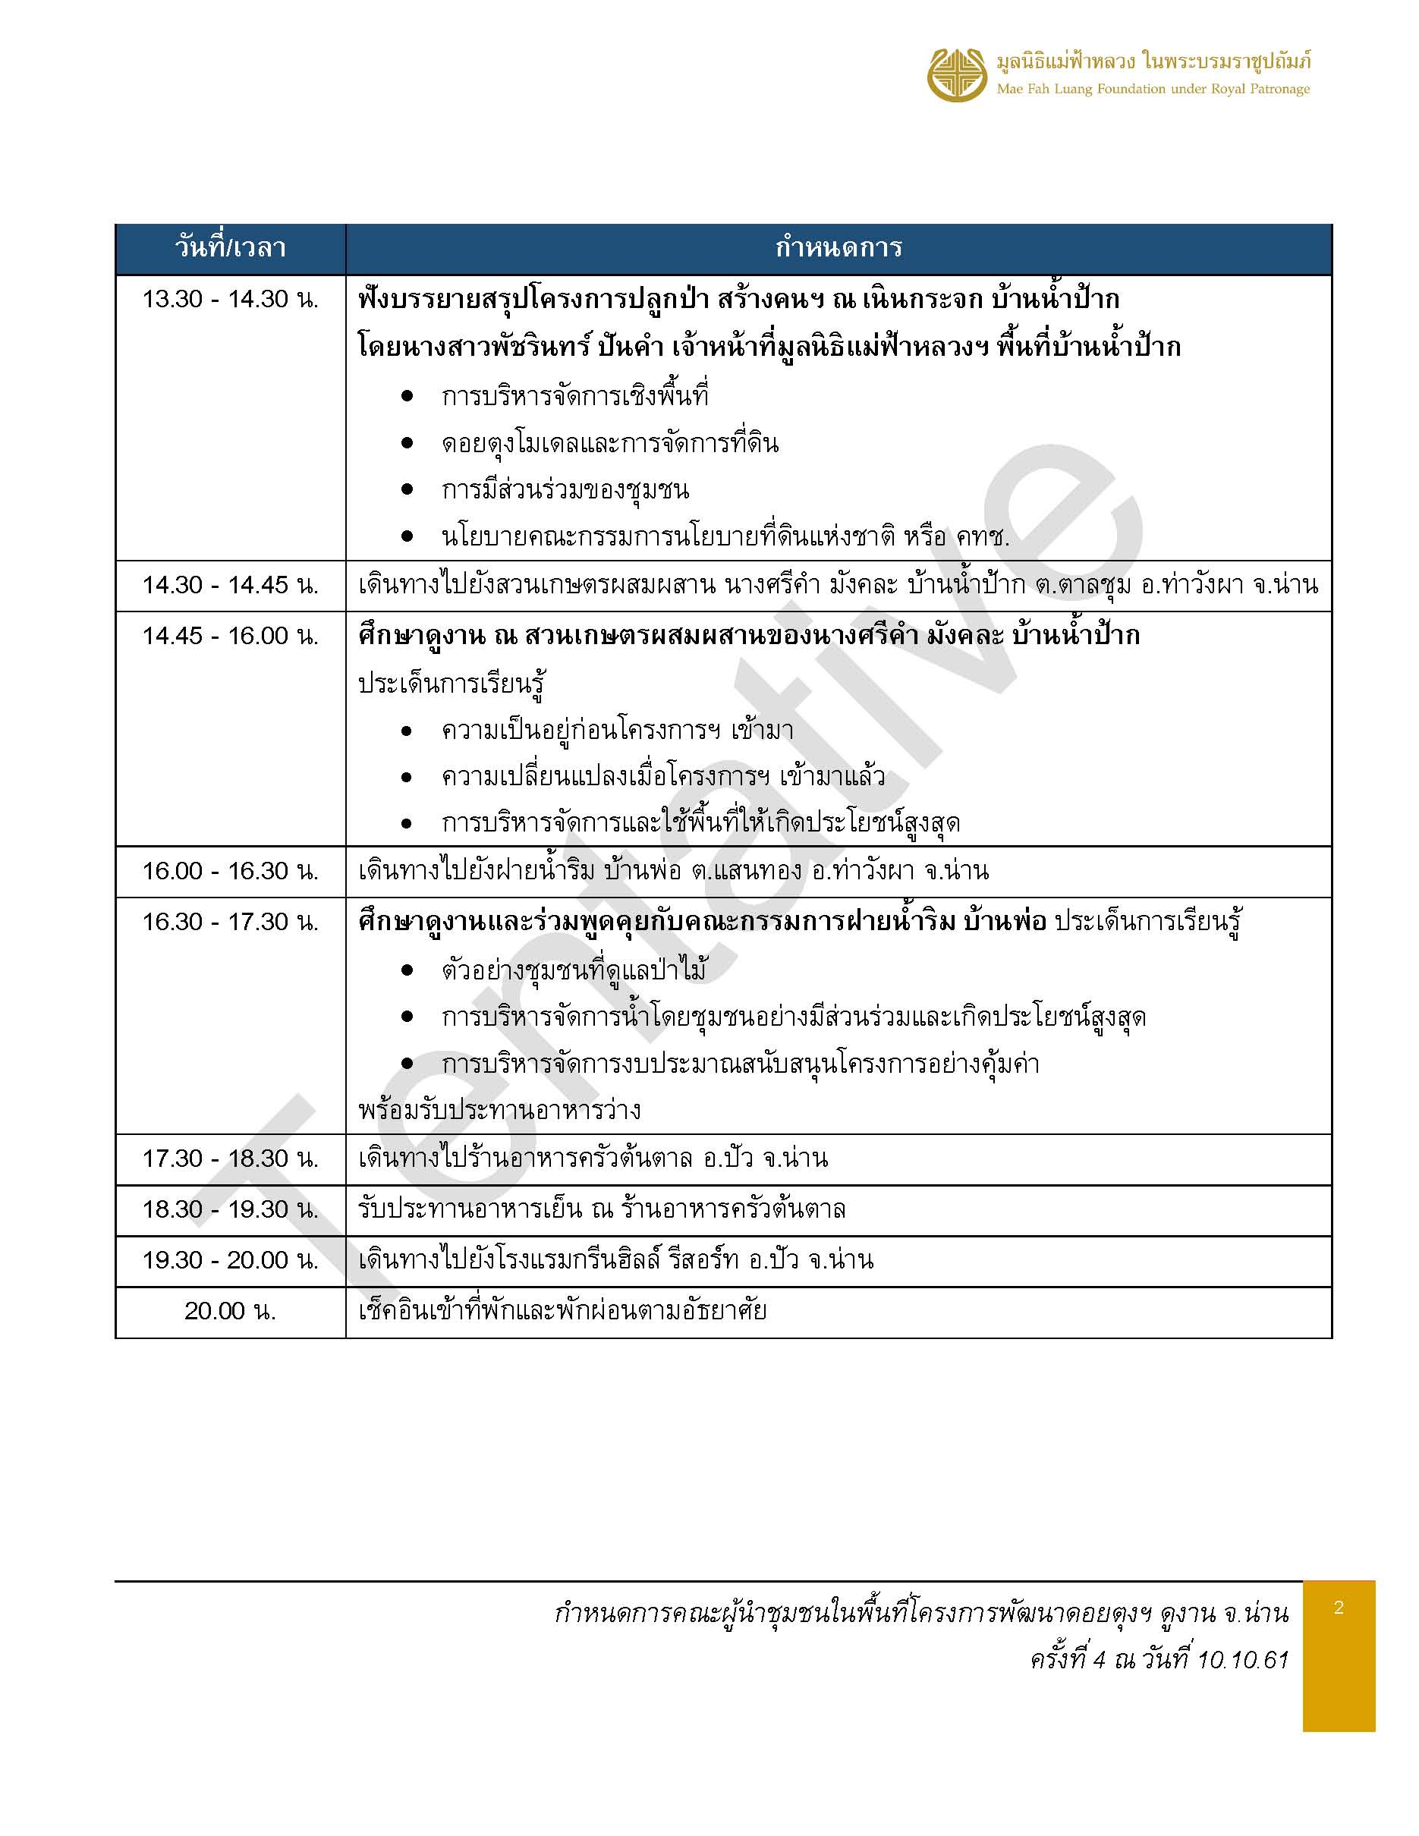
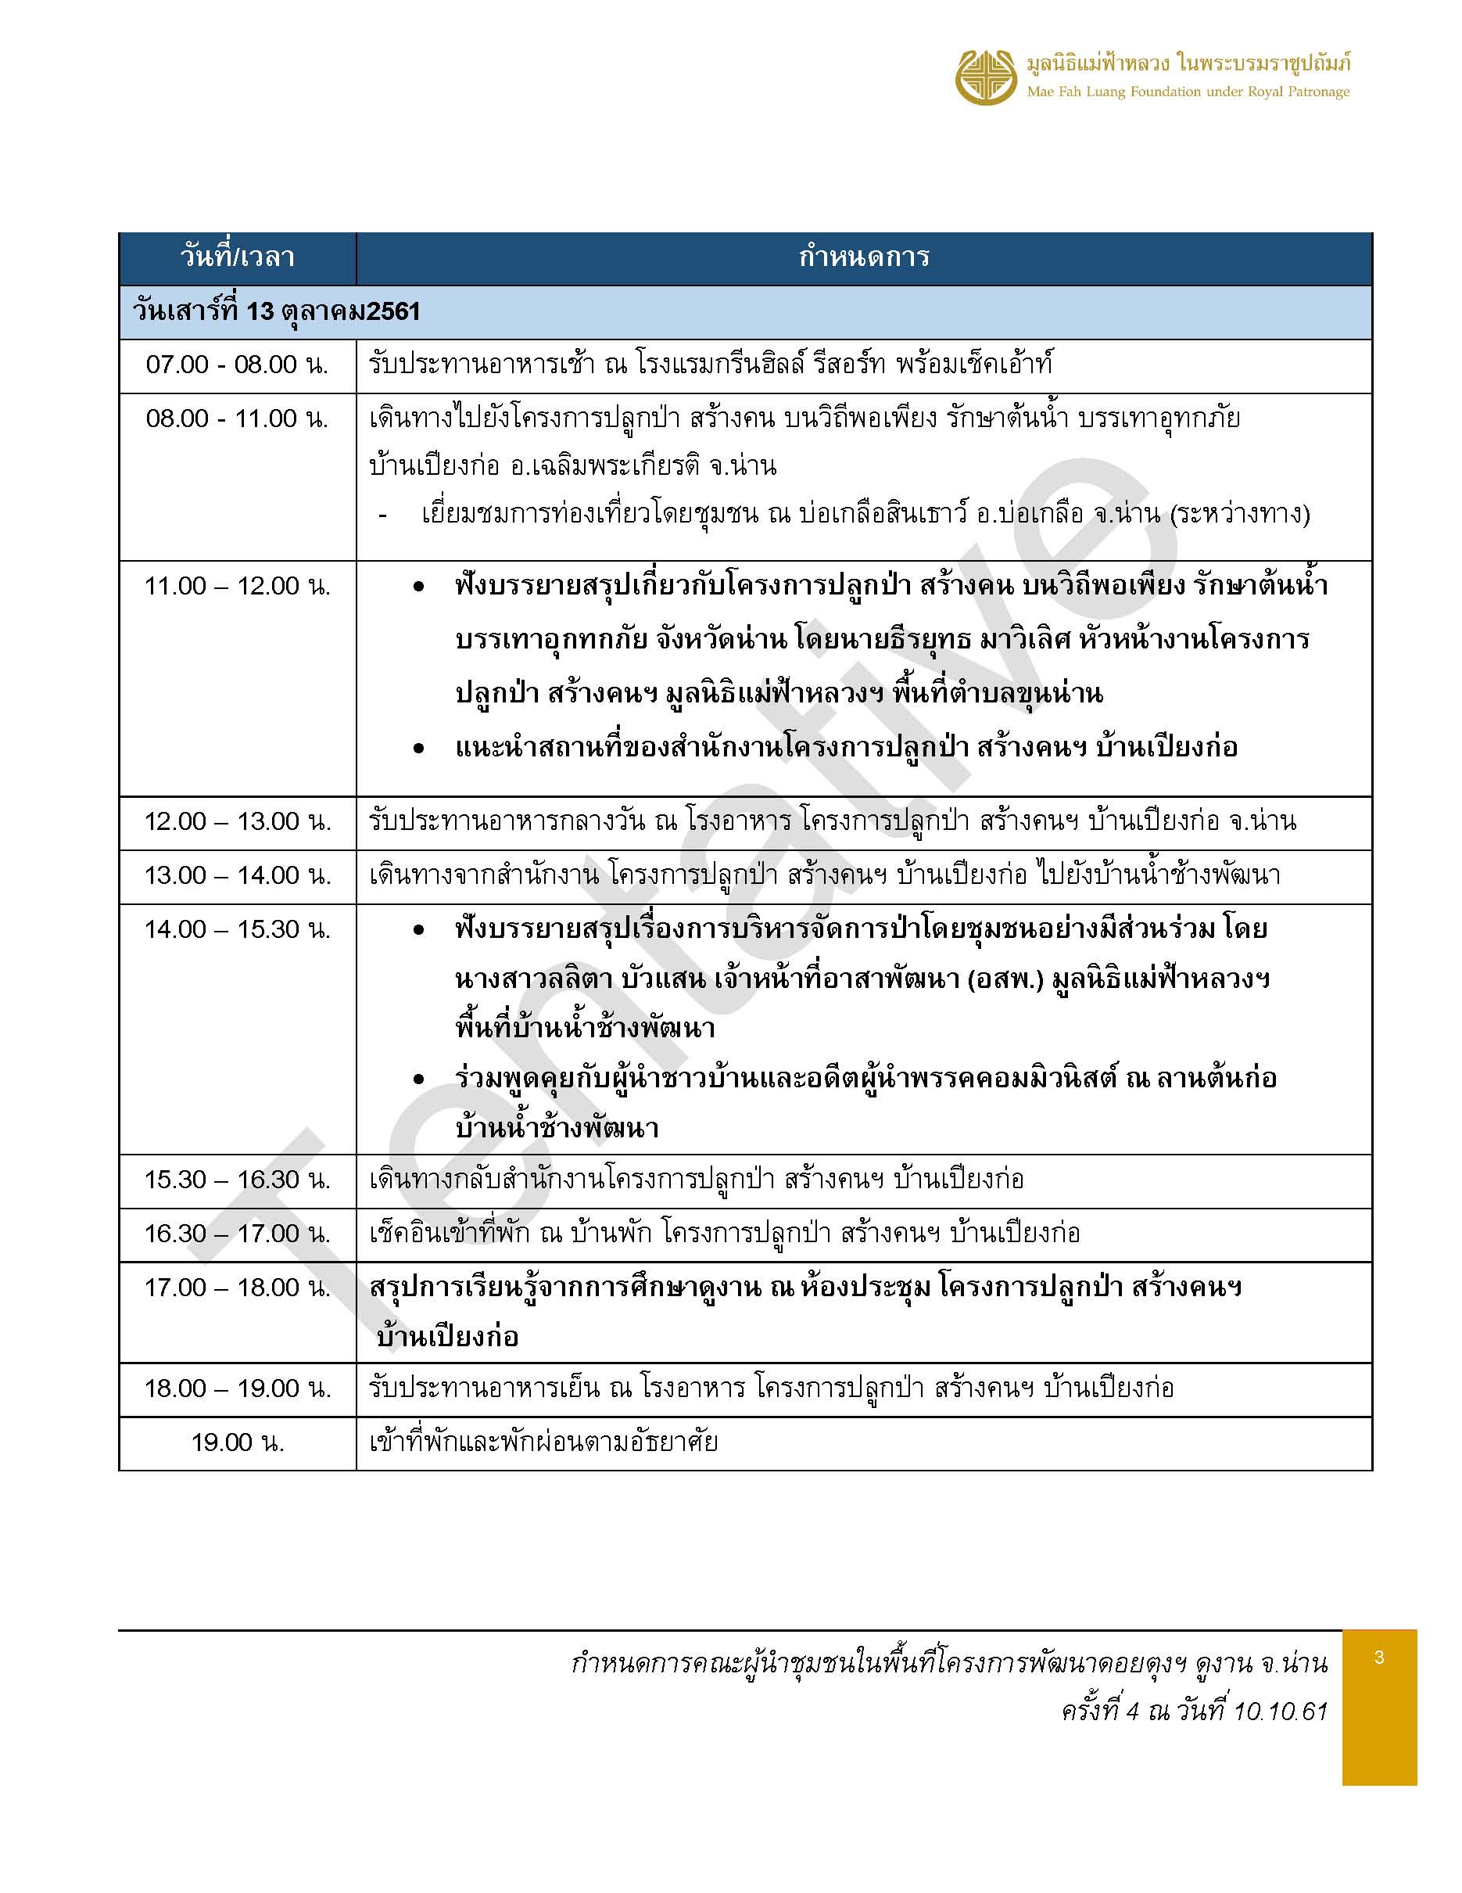
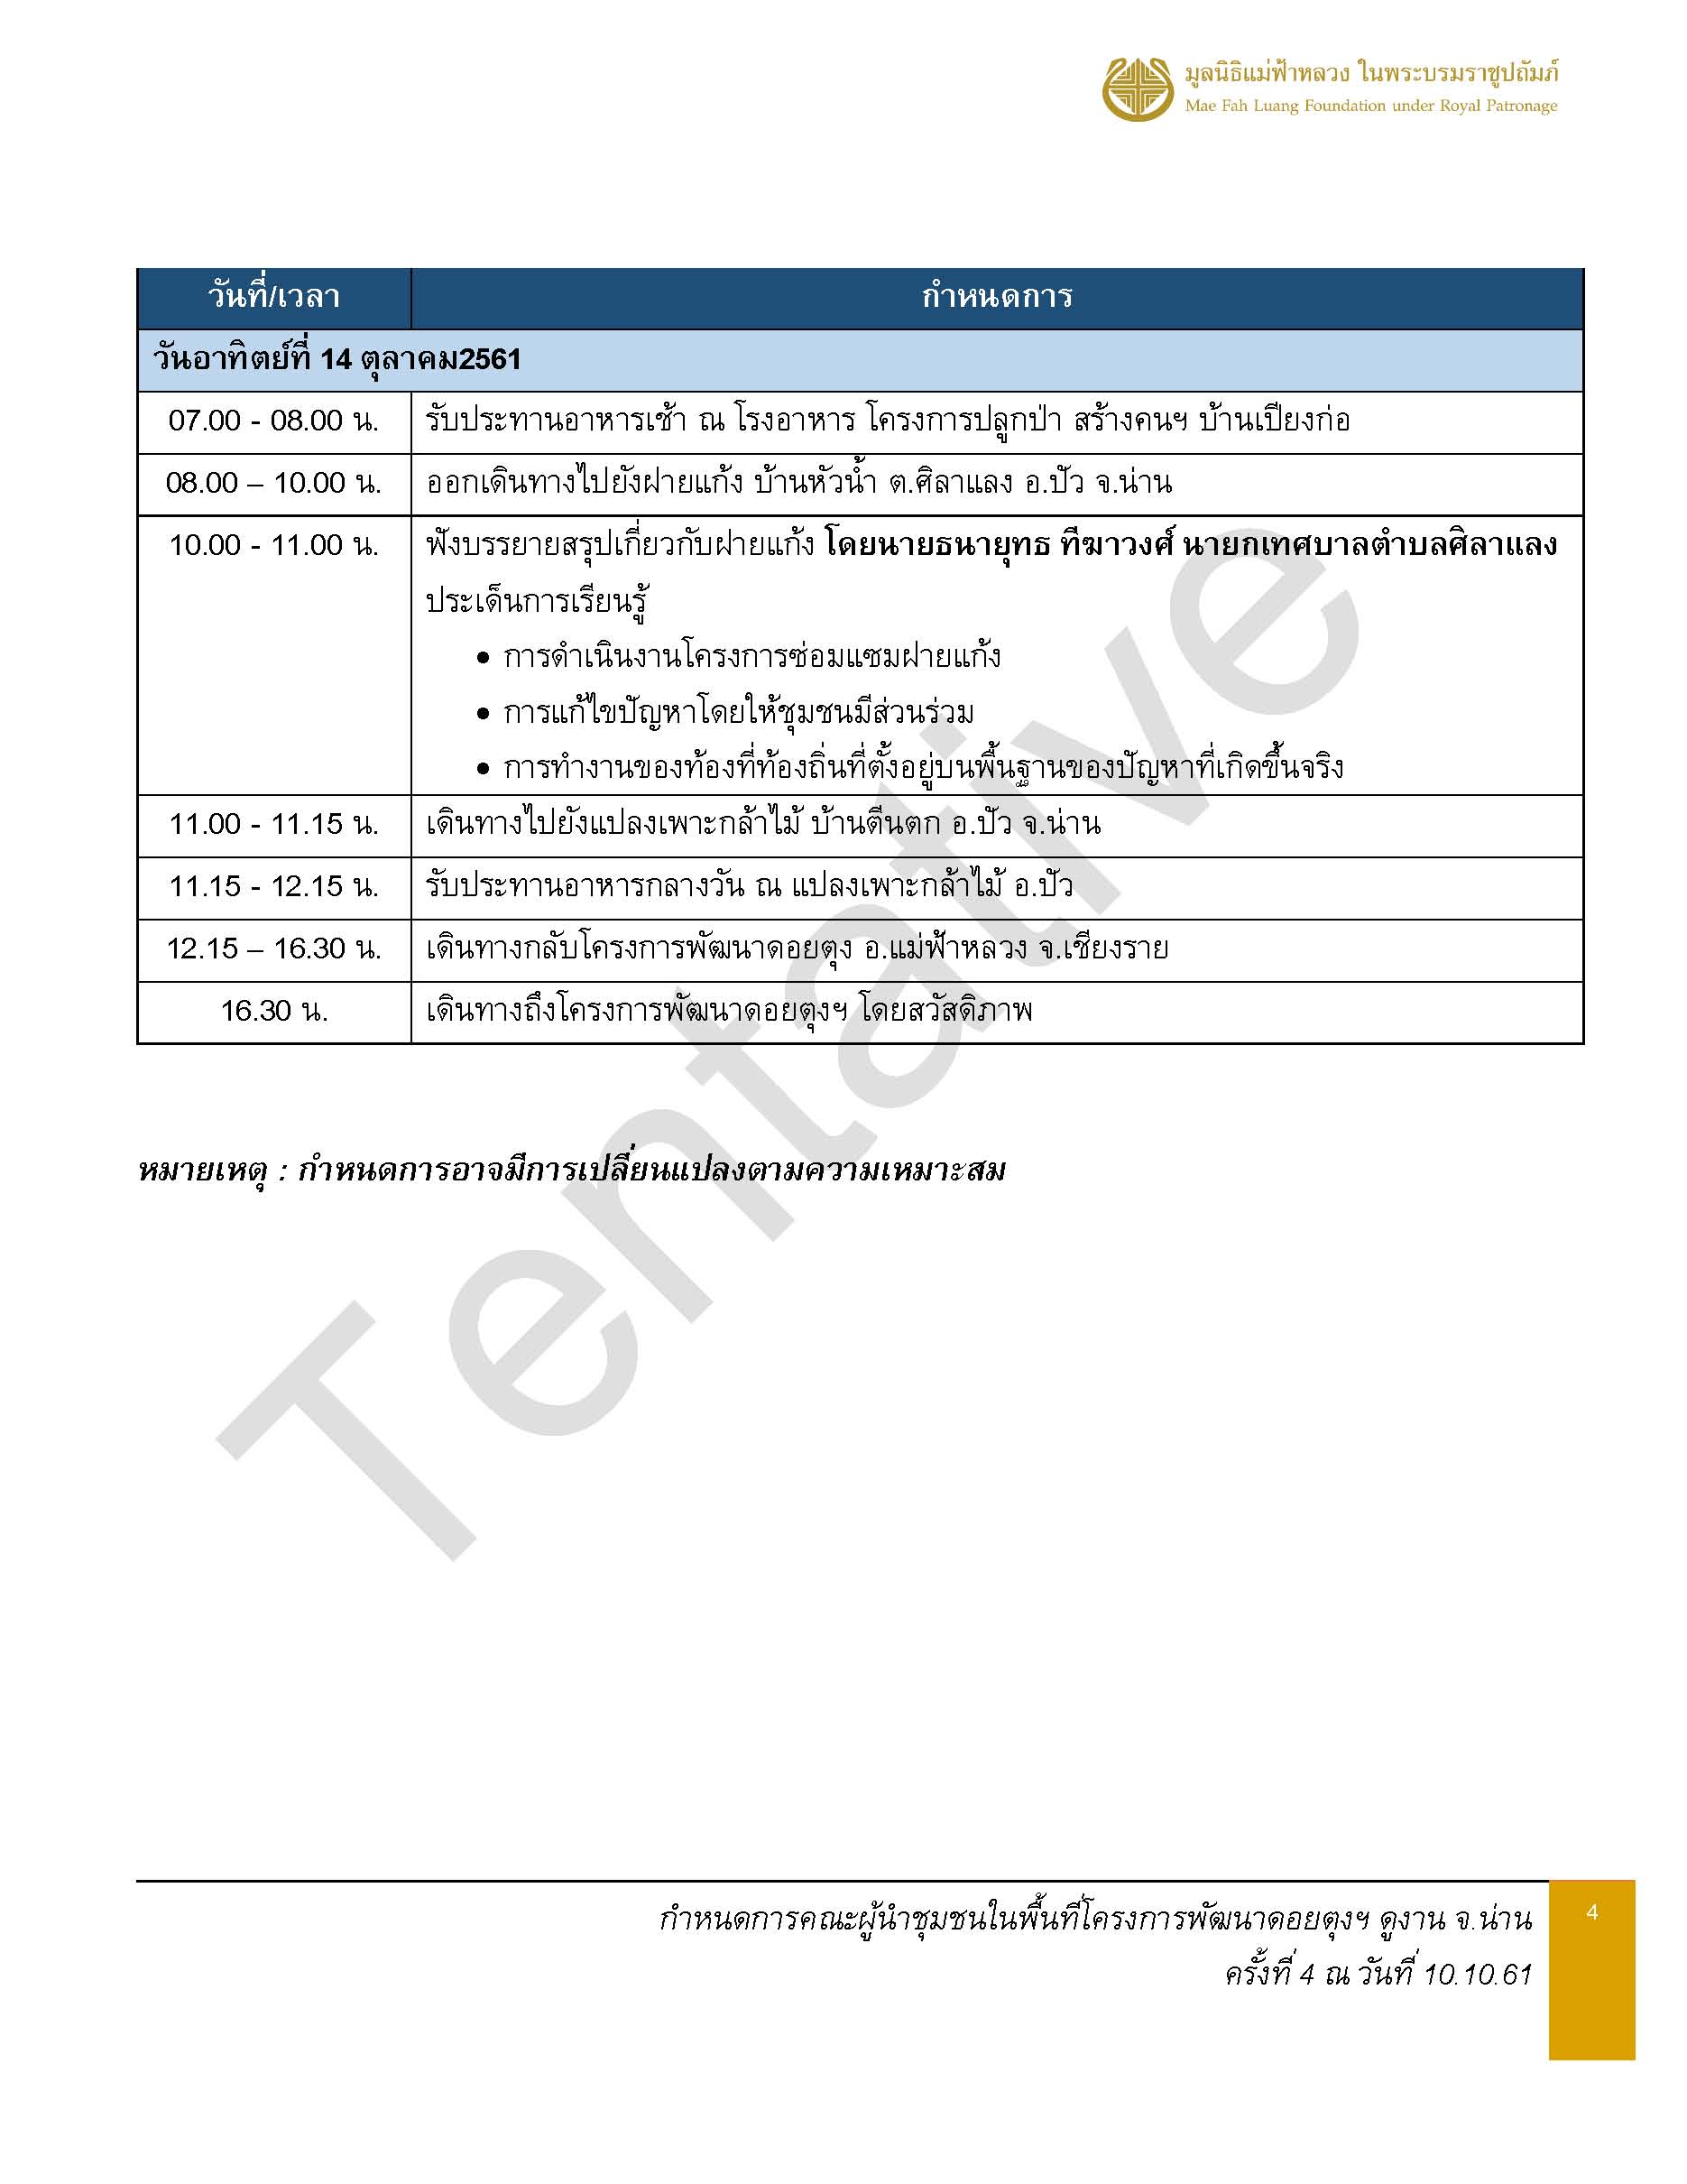

อาหาร
version 1 ณ วันที่ 10 ต.ค.61
รายการอาหารคณะผู้นำชุมชนในพื้นที่โครงการพัฒนาดอยตุงฯ จำนวน 34 ท่าน
ณ สำนักงานโครงการปลูกป่า สร้างคนฯ บ้านเปียงก่อ จ.น่าน
วันที่ 12 - 14 ตุลาคม 2561
ข้อจำกัดด้านอาหาร : ไม่ทานเนื้อวัว 1 ท่าน / ไม่ทานเนื้อไก่ 2 ท่าน / ไม่ทานปลาดุก 1 ท่าน / ไม่ทานเนื้อควาย 1 ท่าน
เช้า | อาหารว่าง - เช้า | กลางวัน | อาหารว่าง - เย็น | เย็น
วันศุกร์ที่ 12 ตุลาคม 2561
 |  | 12.00 น. ณ ร้านอาหารกิ่งโพธิ์ อ.ท่าวังผา - เซ็ทโต๊ะ | 16.00 น. ณ ฝายน้ำริม บ้านพ่อ | 18.30 น. ณ ร้านอาหารครัวต้นตาล อ.ปัว - บุฟเฟ่ต์
 |  | จำนวน 54 ท่านๆ ละ 200 บาท | จำนวน 54 ท่านๆ ละ 80 บาท | จำนวน 54 ท่านๆ ละ 180 บาท
 |  | 1. ต้มยำปลาคัง | 1. เครื่องดื่มเย็น : กาแฟ ชาไทย ชาเขียว | 1. น้ำพริกอ่อง ผักลวก แคบหมู
 |  | 2. ปลานึ่งสมุนไพร | 2. น้ำดื่มใส่คูลเลอร์ | 2. ต้มข่าไก่
 |  | 3. ผัดเห็ดสามอย่าง | 3. ข้าวโพดสาลี | 3. ไก่ผัดมะม่วงหิมพานต์
 |  | 4. ผัดเผ็ดปลาคัง |  | 4. ปลาไข่ทอด
 |  | 5. ไก่ทอดมะแขว่น |  | 5. ไข่ภูคา
 |  | 6. ข้าวสวย |  | 6. ข้าวสวย
 |  | 7. ผลไม้ |  | 7. ผลไม้
 |  | 8. น้ำดื่ม |  | 8. น้ำดื่ม
วันเสาร์ที่ 13 ตุลาคม 2561
เวลา 07.00 น. ณ ห้องอาหารโรงแรมฯ | 10.30 น. ณ ห้องประชุม สนง.เปียงก่อ | 12.00 น. ณ โรงอาหาร สนง.เปียงก่อ | 15.00 น. ณ ลานต้นก่อ บ้านน้ำช้าง | 18.30 น. ณ โรงอาหาร สนง.เปียงก่อ
- ราคารวมที่พัก - | จำนวน 41 ท่านๆ ละ 80 บาท | จำนวน 54 ท่านๆ ละ 150 บาท | จำนวน 54 ท่านๆ ละ 80 บาท | จำนวน 54 ท่านๆ ละ 150 บาท
1. ข้าวต้ม | 1. เครื่องดื่มร้อน : ชา กาแฟสด | 1. น้ำพริกตาแดง | 1. กล้วยเบรคแตก | 1. ลาบหมูคั่ว
2. ข้าวผัด | 2. น้ำดื่มใส่คูลเลอร์ | 2. จอผักกาดซี่โครงหมู | 2. กล้วยปรุงรส | 2. ต้มจืดฟักเขียวใส่น่องไก่
3. กับข้าว 3 รายการ | 3. น้ำอัญชัน (น้ำมะนาวแยก) | 3. น่องไก่ทอด | 3. น้ำดื่มใส่คูลเลอร์ | 3. กะหล่ำปลีผัดน้ำปลา
4. ขนมปัง | 4. มะม่วงหิมพานต์ทอดเกลือ | 4. ผัดผักรวม |  | 4. น้ำพริกหนุ่ม แคบหมู ผักสด ผักลวก
5. เครื่องดื่ม : ชา กาแฟ น้ำเต้าหู้ โอวัลติน | 5. กล้วยตาก | 5. ข้าวสวย |  | 5. ปลานิลทอด
น้ำสมุนไพร |  | 6. ผลไม้ |  | 6. ข้าวสวย
 |  |  |  | 7. ผลไม้
วันอาทิตย์ที่ 14 ตุลาคม 2561
07.00 น. ณ โรงอาหาร สนง.เปียงก่อ |  | 12.00 น. ณ แปลงเพาะกล้าไม้ อ.ปัว จ.น่าน
จำนวน 54 ท่านละ 120 บาท |  | จำนวน 54 ท่านๆ ละ 150 บาท
1. ข้าวต้มขาว ข้าวสวย |  | 1. ขนมจีนน้ำเงี้ยว
2. หมูทอดกระเทียม |  | 2. เส้นขนมจีน เส้นหมี่
3. ยำผักกาดดอง |  | 3. แคบหมู
4. ผัดผักบุ้งไฟแดง |  | 4. ผักสด ผักลวก
5. ไข่เค็ม |  | 5. ผลไม้

